Sheet1
extra_molecules_csvxlsx_input.csv
Molecule | compound | pH-metric logP | lit. logP | HPLC logP | pH-metric pKa | lit. pKa | Canonical SMILES
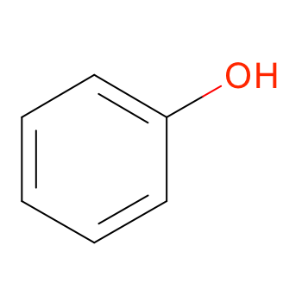 | Phenol | 1.48+-0.01 | 1.46 | 1.46 | 10.01+-0.01 | 9.99 | c1ccc(cc1)O
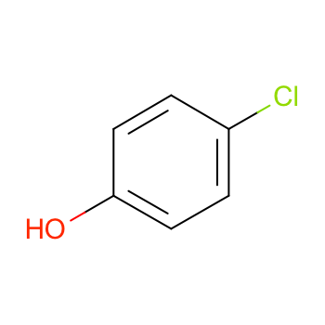 | 4-Chlorophenol | 2.45+-0.01 | 2.39 | 2.41 | 9.46+-0.01 | 9.42 | c1cc(ccc1O)Cl
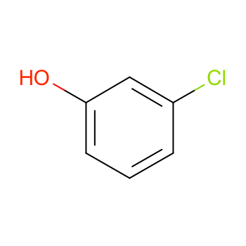 | 3-Chlorophenol | 2.57+-0.01 | 2.5 | 2.5 | 9.11+-0.01 | 9.08 | c1cc(cc(c1)Cl)O
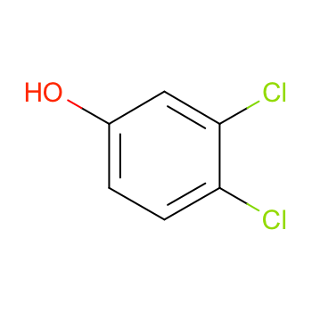 | 3,4-Dichlorophenol | 3.39+-0.02 | 3.33 | 3.27 | 8.65+-0.01 | 8.63 | c1cc(c(cc1O)Cl)Cl
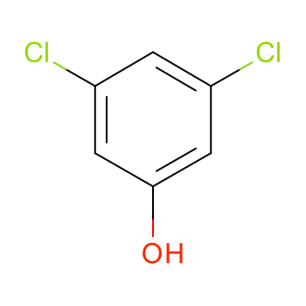 | 3,5-Dichlorophenol | 3.63+-0.02 | 3.62 | 3.62 | 8.22+-0.01 | 8.18 | c1c(cc(cc1Cl)Cl)O
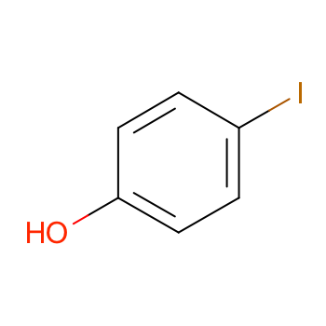 | 4-lodophenol | 2.90+-0.02 | 2.91 | 2.92 | 9.45+-0.05 | 9.2 | c1cc(ccc1O)I
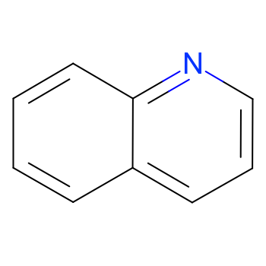 | Quinoline | 2.15+-0.08 | 2.03 | 2.1 | 4.97+-0.06 | 4.9 | c1ccc2c(c1)cccn2
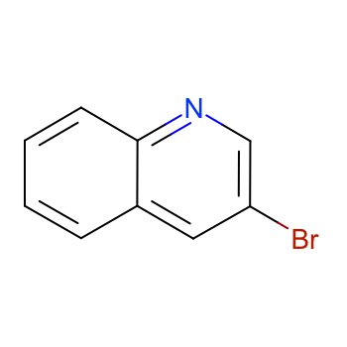 | 3-Bromoquinoline | 2.91+-0.04 | 3.03 | 3.04 | 2.74+-0.03 | 2.69 | c1ccc2c(c1)cc(cn2)Br
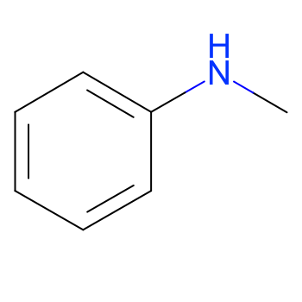 | N-Methylaniline | 1.65+-0.01 | 1.66 | 1.62 | 4.86+-0.01 | 4.85 | CNc1ccccc1
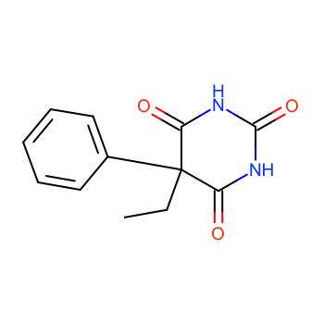 | Phenobarbitone | 1.53+-0.03 | 1.47 | 1.39 | 7.49+-0.02 | 7.45 | CCC1(C(=O)NC(=O)NC1=O)c2ccccc2
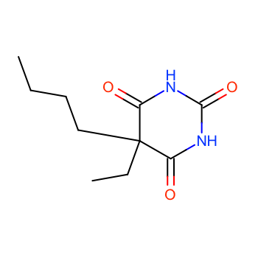 | Butobarbitone | 1.58+-0.07 | 1.65 | 1.64 | 8.00+-0.04 | 7.79 | CCCCC1(C(=O)NC(=O)NC1=O)CC
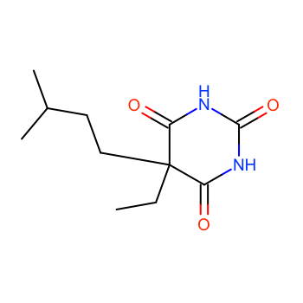 | Amylobarbitone | 2.01+-0.03 | 2.07 | 2.1 | 8.07+-0.02 | 7.96 | CCC1(C(=O)NC(=O)NC1=O)CCC(C)C
 | Pentobarbitone | 2.08+-0.06 | 2.07 | 2.1 | 8.18+-0.03 | 7.87 | CCCC(C)C1(C(=O)NC(=O)NC1=O)CC
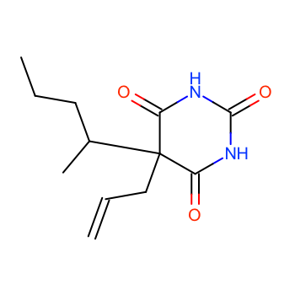 | Quinalbarbitone | 2.39+-0.02 | 1.97 | 2.33 | 8.09+-0.01 | 7.92 | CCCC(C)C1(C(=O)NC(=O)NC1=O)CC=C
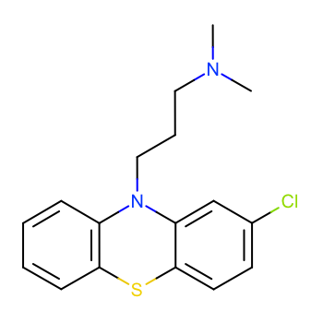 | Chlorpromazine | 5.39+-0.01 | 5.35 | 5.48 | 9.24+-0.01 | 9.2 | CN(C)CCCN1c2ccccc2Sc3c1cc(cc3)Cl
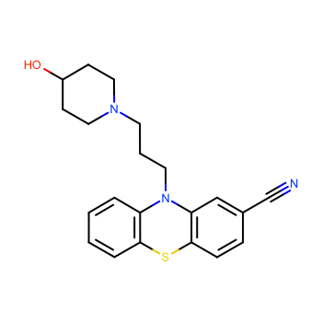 | Pericyazine | 3.65+-0.08 | 3.52 | 3.89 | 8.76+-0.08 | 8.3 | c1ccc2c(c1)N(c3cc(ccc3S2)C#N)CCCN4CCC(CC4)O
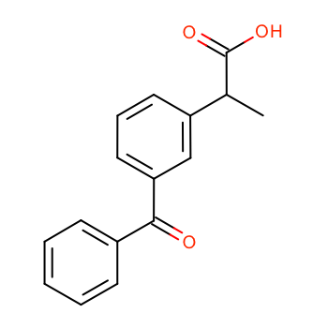 | Ketoprofen | 3.14+-0.02 | 3.12 | 3.12 | 4.29+-0.02 | 4.6 | CC(c1cccc(c1)C(=O)c2ccccc2)C(=O)O
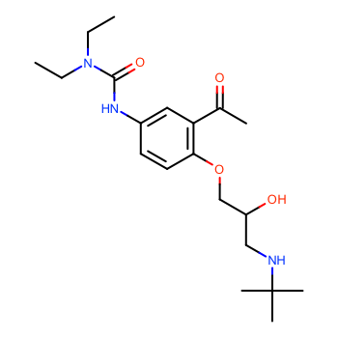 | Celiprolol | 1.92+-0.04 |  | 2.22 | 9.66+-0.03 |  | CCN(CC)C(=O)Nc1ccc(c(c1)C(=O)C)OCC(CNC(C)(C)C)O
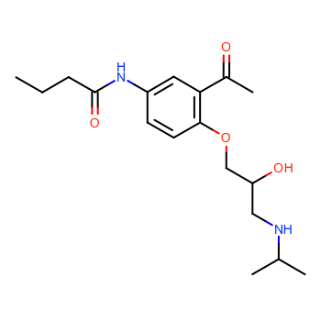 | Acebutolol | 1.75+-0.19 | 1.77 | 2.1 | 9.41+-0.01 | 9.2 | CCCC(=O)Nc1ccc(c(c1)C(=O)C)OCC(CNC(C)C)O
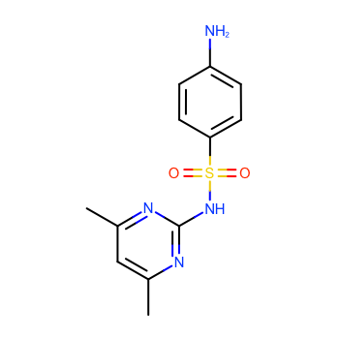 | Sulfamethazine | 0.89+-0.03 |  |  | 7.80+-0.02 | 7.38 | Cc1cc(nc(n1)NS(=O)(=O)c2ccc(cc2)N)C
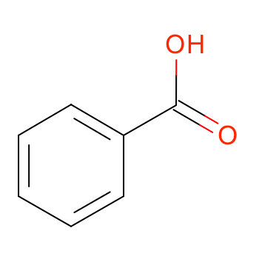 | Benzoic acid | 1.96+-0.02 | 1.97 | 1.83 | 4.21+-0.02 | 4.2 | c1ccc(cc1)C(=O)O
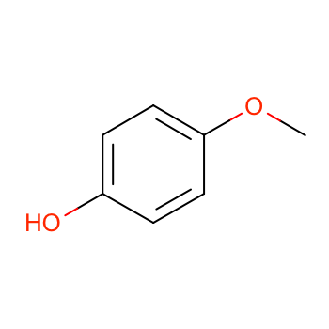 | 4-Methoxyphenol | 1.41+-0.03 | 1.34 | 1.3 | 10.27+-0.03 | 10.21 | COc1ccc(cc1)O
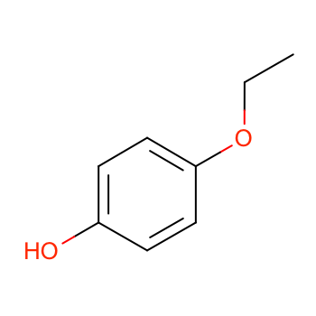 | 4-Ethoxyphenol | 1.81+-0.02 | 1.81 | 1.74 | 10.25+-0.01 |  | CCOc1ccc(cc1)O
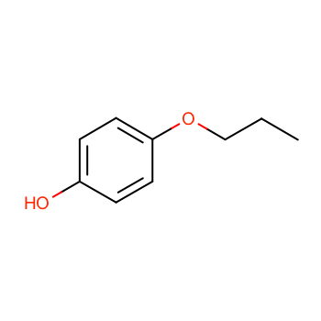 | 4-Propoxyphenol | 2.31+-0.03 | 2.33 | 2.34 | 10.27+-0.01 |  | CCCOc1ccc(cc1)O
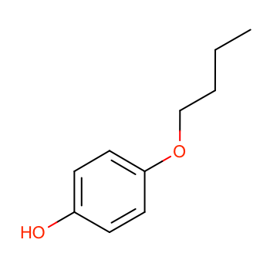 | 4-Butoxyphenol | 2.87+-0.08 | 2.9 | 2.92 | 10.26+-0.08 |  | CCCCOc1ccc(cc1)O
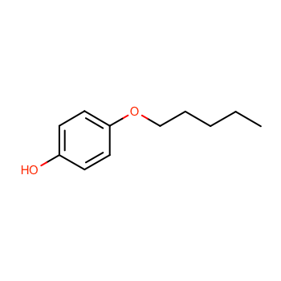 | 4-Pentoxyphenol | 3.26+-0.11 | 3.5 | 3.49 | 10.13+-0.20 |  | CCCCCOc1ccc(cc1)O
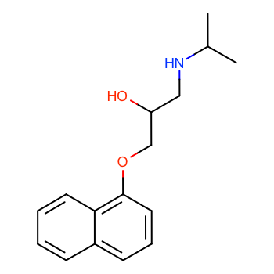 | (+-)-Propranolol | 3.35+-0.03 | 3.37 |  | 9.53+-0.06 | 9.72 | CC(C)NCC(COc1cccc2c1cccc2)O

